Pocの時の実装構成
HTTPリクエスト起動
バッチ起動(azure Linux vm)

HTTPリクエスト処理（１件）
★スコア算出用情報取得処理 → 01
★
バッチ用処理
（DBから予約情報を複数件取得して、共通処理は１件単位で呼び出す）

①

AzureFunction
AzureFunction
コアリング処理（共通処理）
①スコア算出対象の予約情報取得
②NOSHOW実績率の計算(一部がCosmosdbのStored procedureとして実装)
③スコアリング（NOSHOW）

③スコアリング（NOSHOW）は澪標社のPythonに実装予定

②

cosmos db
containers
予約情報、実績、スコア、変換マスタ
NOSHOW実績率の計算
Stored procedure

MySQL
定期的にデータ連携
楽天からもらった予約情報IFはTIS側で考えていたテーブル定義とは違っていたため、データの変換をかける必要があったためです。（ステータス：NOSHOW→03とか） 本格運用の際はIF定義をがっちり固めて、データ変換を掛けないようにしてもらおうとしているので、 （かつ、他のOTAからのデータも同じように決まった定義でもらうようにすれば） MySQLを介さずにCosmos直接もありだとは思います。
DB

計測方法
①APIレスポンスの計測
 | 違うAPP service planで、秒間リクエスト（48R/s,72R/s,96R/s,120R/s）のかかる時間を計測
 | ツール（Jmeter）を利用して、API(Azure Function)を叩くから、結果戻るまでの時間を計測

②バッチ処理スピードの計測
 | バッチをAzureFunctionにデプロイし、そのAzureFunctionをPostmanから呼び出し、定められた条件（件数、RU、App Service Planなど）で、全部処理完了までの時間を計測
 | 条件を変更し、まだ時間を計測
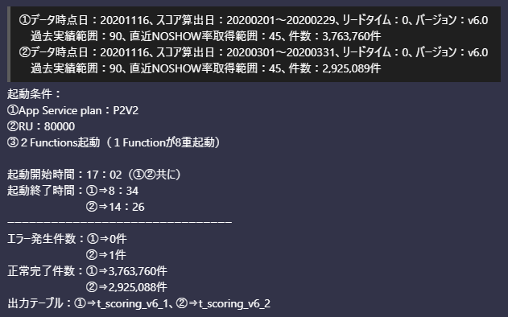
 | 以下は例です：

計測結果
①APIレスポンスの計測結果
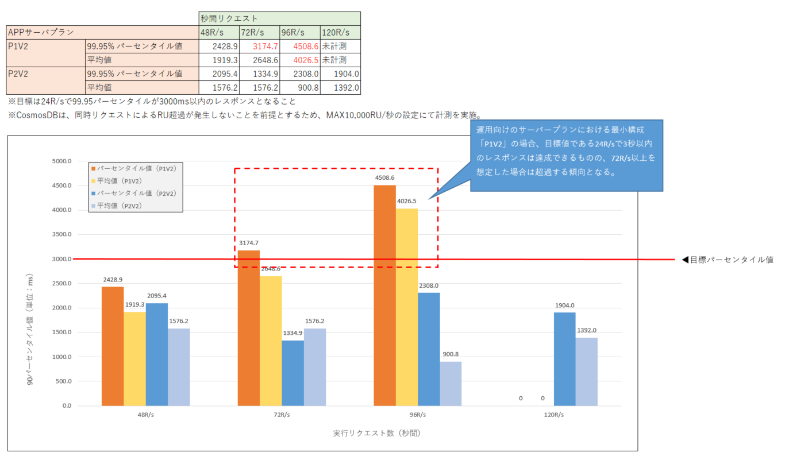

②バッチ処理スピードの計測結果

 | T≒(250*S)/Ru
 | Tはバッチ実行時間（秒）、Sは件数です。

 |  | 件数
 | RU | 100,000 | 1,000,000 | 5,000,000 | 10,000,000
 | 50,000 | 0.1 | 1.4 | 6.9 | 13.9
 | 80,000 | 0.1 | 0.9 | 4.3 | 8.7

CosmosdbとMySql
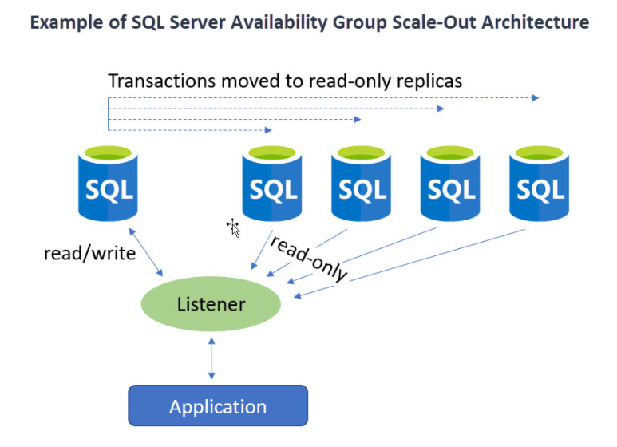
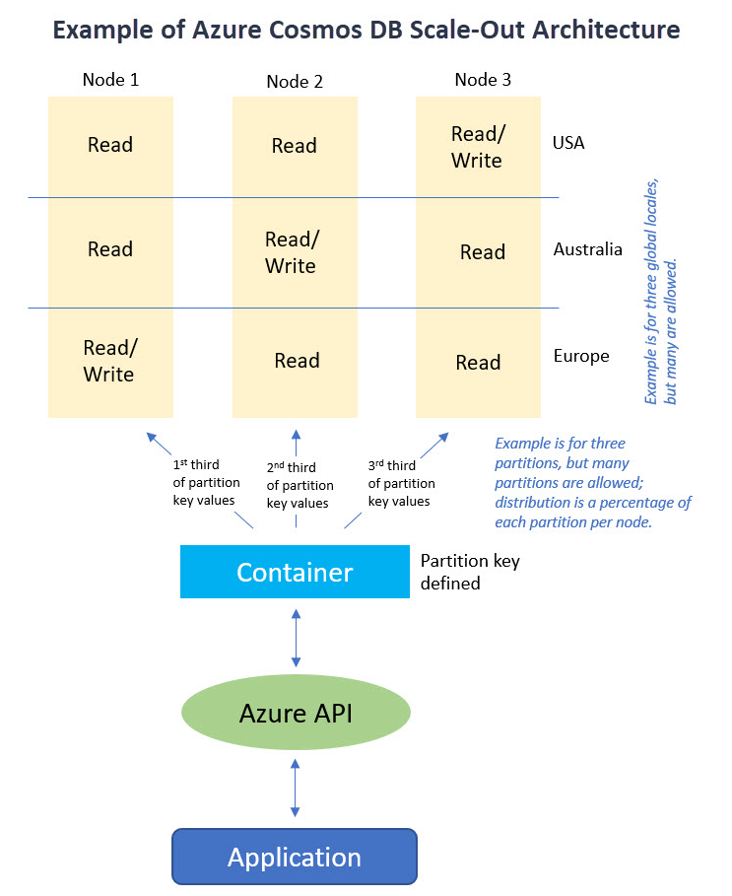
https://www.itprotoday.com/sql-server/azure-cosmos-db-vs-sql-server-scalability-differences

スケーラビリティ（scalability）
 | SQL Serverは主にスケールアップによってスケールアップを実現しますが、CosmosDBはスケールアウトによって実現します。

データの一貫性と整合性（data consistency and integrity）
 | SQLServerはデータの一貫性と整合性を第一の使命として構築されましたが、Cosmos DBは地理的な分散と速度を重視して設計されており、データをユーザーに近づけ、機能をしっかりと備えています。

パフォーマンス
 | データベースの変更（挿入、更新、削除）では、競合する読み取り専用アクセスの削減を除いて、SQLServerのスケールアウト戦略によるパフォーマンスの向上は見られません。

csv file to Cosmos
https://medium.com/@daniel.jordan/import-a-csv-in-a-cosmos-db-over-azure-function-231880f2ddec

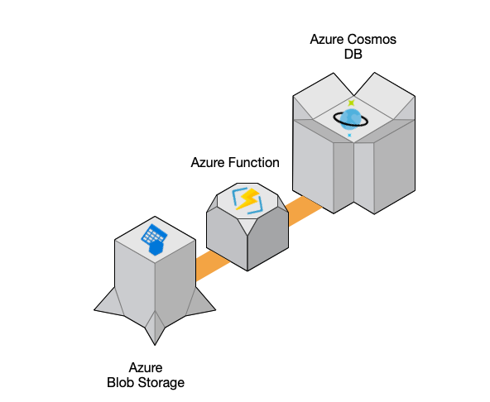

Pythonのpandasを使って、簡単に実現できる

